SUP. ADM
 |  |  |  |  |  | IDENTIFICACIÓN DE PELIGROS, EVALUACIÓN DE RIESGOS Y CONTROLES (IPERC)

EMPRESA |  |  | INDISTRIAS DEL SHANUSI S.A |  |  |  |  |  | RUC | 20450137821 |  |  |  |  |  |  |  |  |  |  | GÉNERO | INDISTINTO |  | CODIGO |  |  |  | IP-IDSH-SST-006
PUESTO DE TRABAJO |  |  | SUPERVISOR ADMINISTRATIVO |  |  |  |  |  |  |  |  |  |  |  |  |  |  |  |  |  |  |  |  | VERSIÓN |  |  |  | 2

PUESTO | PROCESO | ACTIVIDAD | TIPO DE ACTIVIDAD | TAREA | TIPO DE PELIGRO | TIPO DE RIESGO S(Seguridad)/SO (Seguridad Ocupacional) | PELIGRO | RIESGO ASOCIADO | REQUISITOS LEGALES | EVALUACIÓN DE RIESGO |  |  |  |  |  |  |  | JERARQUIA DE CONTROL |  |  |  |  | RESPONSABLE | REEVALUACIÓN
 |  |  | Rutinaria (R), No Rutinaria (NR), Emergencia (E) |  |  |  |  |  |  | Indice de Personas Expuestas | Indice de Procedimiento | Indice de capacitación | Indice de Exposición | Indice de Probabilidad | Indice de Severidad | Probabilidad x Severidad | Nivel de Riesgo | Eliminación | Sustitución | Controles de Ingeniería | Control Administrativo | EPP |  | Indice de Personas Expuestas | Indice de Procedimiento | Indice de capacitación | Indice de Exposición | Indice de Probabilidad | Indice de Severidad | Probabilidad x Severidad | Nivel de Riesgo

SUPERVISOR ADMINISTRATIVO | ADMINISTRACIÓN | TRABAJOS ADMINISTRATIVOS Y CAMPO | R | TRABAJOS EN ESCRITORIO | ELECTRICO | S | Equipos energizados e instalaciones eléctricas | Cortocircuito, incendio | Ley 29783 - N° 005-2012-TR, Reglamento de Seguridad y Salud en el Trabajo. | 1 | 2 | 2 | 3 | 8 | 2 | 16 | Moderado |  |  | Fuente: Instalaciones eléctricas con puesta a tierra y monitoreo. Mantenimiento preventivo y correctivo de equipos eléctricos. | Medio: Inspección periódica de equipos e instalaciones eléctricas. Instalación e inspección de extintores portátiles. Persona: Capacitación en IPERC. Capacitación en el uso de extintores portátiles. | Persona: Uso de zapatos de seguirdad | Jefe de Administración | 1 | 1 | 1 | 3 | 6 | 2 | 12 | Moderado
 |  |  |  |  | LOCATIVO | S | Mobiliario de oficina: estantes, armarios, gabinetes | Golpes | Ley 29783 - N° 005-2012-TR, Reglamento de Seguridad y Salud en el Trabajo. | 1 | 2 | 2 | 3 | 8 | 1 | 8 | Tolerable |  |  |  | Medio: Inspección periodica de condiciones. Mantener los gabinetes cerrados. Persona: Capacitación en orden y limpieza. | Persona: Uso de zapatos de seguirdad | Jefe de Administración | 1 | 1 | 1 | 3 | 6 | 1 | 6 | Tolerable
 |  |  |  |  | LOCATIVO | S | Puertas y ventanas | Atrapamiento, golpe | Ley 29783 - N° 005-2012-TR, Reglamento de Seguridad y Salud en el Trabajo. | 1 | 2 | 2 | 3 | 8 | 1 | 8 | Tolerable |  |  | Fuente: Mantenimiento de puertas, ventanas y accesorios | Medio: Inspección periodica de condiciones. Abrir y cerrar puertas y ventanas con precaución. Persona: Capacitación en orden y limpieza. |  | Jefe de Administración | 1 | 1 | 1 | 3 | 6 | 1 | 6 | Tolerable
 |  |  |  |  | LOCATIVO | S | Desnivel de piso | Caída al mismo nivel por tropiezos | Ley 29783 - N° 005-2012-TR, Reglamento de Seguridad y Salud en el Trabajo. | 1 | 2 | 2 | 3 | 8 | 2 | 16 | Moderado |  |  |  | Persona: Capacitación de uso correcto y cuidado de EPP, Capacitación de IPERC. | Persona: Uso de zapato o botas de seguridad con punta de acero y suela antideslizante. | Jefe de Administración | 1 | 1 | 1 | 3 | 6 | 2 | 12 | Moderado
 |  |  |  |  | LOCATIVO | S | Materiales y objetos almacenados encima de mobiliario. | Golpes, caída de objetos | Ley 29783 - N° 005-2012-TR, Reglamento de Seguridad y Salud en el Trabajo. | 1 | 2 | 2 | 3 | 8 | 1 | 8 | Tolerable |  |  |  | Persona: Capacitación en orden y limpieza. |  | Jefe de Administración | 1 | 1 | 1 | 3 | 6 | 1 | 6 | Tolerable
 |  |  |  |  | LOCATIVO | S | Pisos mojados | Caída al mismo nivel | Ley 29783 - N° 005-2012-TR, Reglamento de Seguridad y Salud en el Trabajo. | 1 | 2 | 2 | 3 | 8 | 2 | 16 | Moderado |  |  |  | Medio: Mantener los pisos secos en todo momento Señalizar los pisos húmedos o mojados (para limpieza). Persona: Capacitación en IPERC. | Persona: Uso de zapatos de seguirdad antideslizantes | Jefe de Administración | 1 | 1 | 1 | 3 | 6 | 2 | 12 | Moderado
 |  |  |  |  | LOCATIVO | S | Objetos debajo del escritorio | Golpes | Ley 29783 - N° 005-2012-TR, Reglamento de Seguridad y Salud en el Trabajo. | 1 | 2 | 2 | 2 | 7 | 1 | 7 | Tolerable |  |  |  | Medio: No ubicar objetos debajo del escritorios que limiten el libre movimiento de los segmentos corporales. Persona: Capacitación en orden y limpieza. |  | Jefe de Administración | 1 | 1 | 1 | 2 | 5 | 1 | 5 | Tolerable
 |  |  |  |  | DISERGONÓMICO | SO | Pantalla de visualización de datos | Fatiga visual | Ley 29783 - N° 005-2012-TR, Reglamento de Seguridad y Salud en el Trabajo. | 1 | 2 | 2 | 3 | 8 | 2 | 16 | Moderado |  |  | Fuente: Implementación de mobiliario ergonómico | Medio: Superficie de monitor en línea horizontal visual del usuario. Mantener una iluminación adecuada en el área. Cumplimiento del programa de monitoreo de agentes ocupacionales. Persona: Realizar pausas activas. Capacitación en ergonomía. Exámenes médicos ocupacionales. |  | Jefe de Administración | 1 | 1 | 1 | 2 | 5 | 2 | 10 | Moderado
 |  |  |  |  | DISERGONÓMICO | SO | Postura de trabajos prolongados en oficina | Sobreesfuerzo físico | Ley 29783 - N° 005-2012-TR, Reglamento de Seguridad y Salud en el Trabajo. | 1 | 2 | 2 | 3 | 8 | 2 | 16 | Moderado |  |  | Fuente: Implementación de mobiliario ergonómico | Medio: Superficie de monitor en línea horizontal visual del usuario. Mantener una iluminación adecuada en el área. Cumplimiento del programa de monitoreo de agentes ocupacionales. Persona: Realizar pausas activas. Capacitación en ergonomía. Exámenes médicos ocupacionales. |  | Jefe de Administración | 1 | 1 | 1 | 3 | 6 | 1 | 6 | Tolerable
 |  |  |  | TRASLADO A CAMPO Y AREAS | MECANICO | S | Manejo de vehículo | Despiste, choque, caídas | Ley 29783 - N° 005-2012-TR, Reglamento de Seguridad y Salud en el Trabajo. | 1 | 2 | 2 | 3 | 8 | 2 | 16 | Moderado |  |  | Fuente: Realizar el mantenimiento preventivo y correctivo del vehículo. | Medio: Los conductores contarán con licencia de conducir correspondiente y pase interno vehicular. Revisión de pre-uso del vehículo. Respetar los avisos y señales de tránsitos ubicados en la plantación. Medición de la velocidad de circulación de los vehículos en la plantación (uso de velocímetro). Persona: Descanso del conductor. Capacitación en manejo defensivo. Capacitación en IPERC. | Persona: Usar el cinturon de seguridad | Jefe de Administración | 1 | 1 | 1 | 3 | 6 | 2 | 12 | Moderado
...
ÍNDICE | PROBABILIDAD
 | Personas Expuestas (A) |  | Procedimientos Existentes (B) |  | Capacitación (C) |  |  |  | Exposición al Riesgo (D)

1 | 1-3 |  | Existen, son satisfactorios y suficientes. |  | Personal entrenado, conoce el peligro y lo previene |  |  |  | Al menos una vez al año
 |  |  |  |  |  |  |  |  | Esporádicamente
2 | 4-12 |  | Existen parcialmente y no son satisfactorios o suficientes. |  | Personal parcialmente entrenado, conoce el peligro, pero no toma acciones de control |  |  |  | Al menos una vez al mes
 |  |  |  |  |  |  |  |  | Eventualmente
3 | >12 |  | No existe. |  | Personal no entrenado, no conoce el peligro, no toma acciones de control. |  |  |  | Al menos una vez al día
 |  |  |  |  |  |  |  |  | Permanentemente

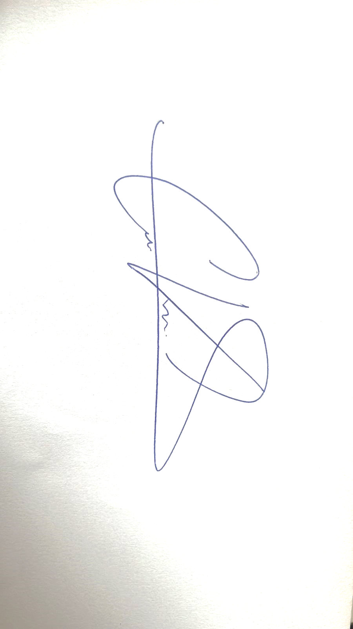
...
JEFATURA DE SST Cristian Villalobos Salas (Supervisor SST) |  |  |  |  |  |  | JEFATURA DE ADMINISTRACIÓN Carlos Hidalgo Fonseca (Jefe de Adeministración) |  | CSST Jorge Luis Córdova Orozco (Presidente de CSST)

Elaborado por: |  |  |  |  |  |  | Revisado y aprobado por:

